Sheet1
Номенклатура | Артикул | Состав | Плотность | Характеристика | Цена ОПТ, включая НДС | Заказ | Сумма
ДЕТСКИЕ ПОДУШКИ И ОДЕЯЛА
Одеяло для самых маленьких изготовлено из натурального хлопка и трикотажного полотна с ворсом тонкорунной овцы. Обеспечит сухое тепло и нежное прикосновение, без раздражений для кожи ребенка. Изготовлено из дышащих материалов, что способствует активному воздухообмену. Успокоит и обеспечит здоровый сон малышу в любое время года. Переворачивая одеяло можно регулировать температуру детской постели.
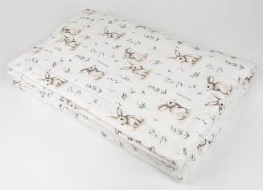 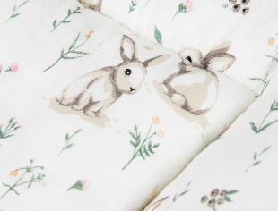 |  |  |  |  | Мягкое и нежное детское облегченное одеяло. Верхняя часть одеяла выполнена из 100% хлопка с оригинальным детским рисунком "кролики", низ - из натуральной шерсти мериноса. |  |  | НОВИНКА
Одеяло Нежность Кролики | D.13.0.ОН | верх - 100% хлопок, низ - ворс 100% шерсть |  | 110*140 | 2,740 ₽ |  | 0 ₽
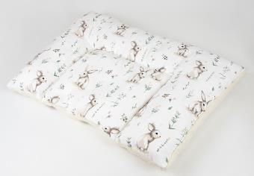 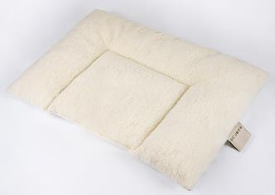 |  |  |  |  | Детская подушка с оригинальным и ярким рисунком подойдет для детей от 1 года. Подушка классической прямоугольной формы, двухкамерная. |  |  | НОВИНКА
Подушка (детство) Кролики | D.13.2.М.ПдД | верх - 100% хлопок, низ - ворс 100% шерсть, наполнитель - 100% ПЭ |  | двухкамерная 60*40 | 720 ₽ |  | 0 ₽
АКСЕССУАРЫ
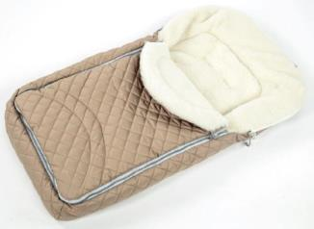 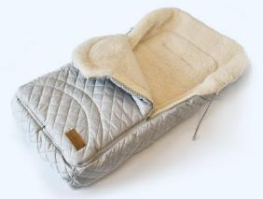 |  |  |  |  | Конверт предназначен для детей до года. Изготовлен из плащевки с подкладкой из трикотажного полотна с чистошерстяным ворсом и полиэфирным утеплителем. Застежка-молния позволяет полностью расстегнуть конверт для удобства укладывания малыша, прорезные петли на задней части конверта дают возможность закрепить его в коляске или в автомобильном сидении. Шнур с фиксаторами в капюшоне позволяет регулировать его размер, верхняя часть клапана отворачивается вверх.
Конверт меховой WH | D.8.5.М.КМWH | верх - 100% ПЭ, подкладка - 100% шерсть, утеплитель - 100% ПЭ |  | бежевый | 4,180 ₽ |  | 0 ₽
Конверт меховой WH | D.8.5.М.КМWH |  |  | серый | 4,180 ₽ |  | 0 ₽
ОБУВЬ
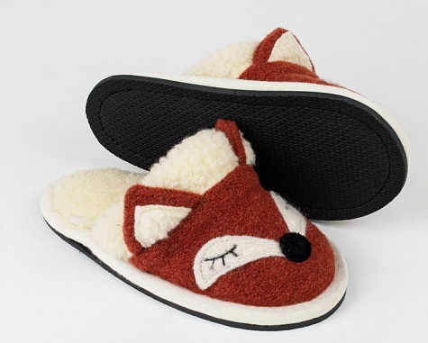 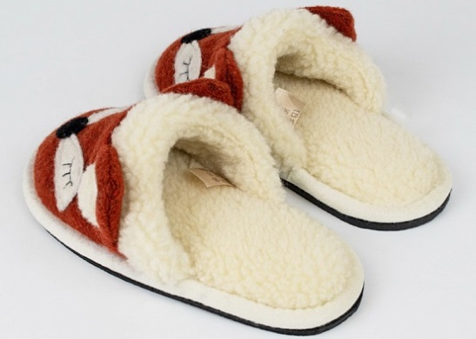 |  |  |  |  | Шлепанцы с верхом из шерстяного "вареного" полотна. Внутренняя часть верха и стелька - из трикотажного полотна с чистошерстяным ворсом, ворсовой опушкой. Вырубная полимерная подошва с тиснением. |  |  | НОВИНКА
Туфли комнатные Лисёнок | D.7.67ШЛ | верх - 100% шерсть, подкладка - ворс 100% шерсть, подошва ЭВА |  | 29-30 | 970 ₽ |  | 0 ₽
Туфли комнатные Лисёнок | D.7.67ШЛ |  |  | 31-32 | 970 ₽ |  | 0 ₽
Туфли комнатные Лисёнок | D.7.67ШЛ |  |  | 33-34 | 970 ₽ |  | 0 ₽
Туфли комнатные Лисёнок | D.7.67ШЛ |  |  | 35-36 | 970 ₽ |  | 0 ₽
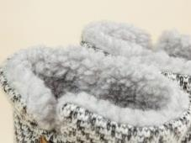 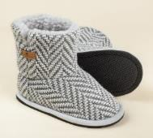 |  |  |  |  | Тапки-сапожки двухслойные. Отворотный манжет регулируется по высоте. Застежка-липучка (лента Velcro) сбоку. Верхний слой - трикотажное вязаное полотно. Подкладка - внутренняя часть и стелька из трикотажного полотна с чистошерстяным ворсом.
Туфли комнатные Джеми | D.7.44 | верх - 50% шерсть, 50% полиэфир, подкладка - ворс 100% шерсть, подошва - ЭВА |  | серый 27-28 | 950 ₽ |  | 0 ₽
Туфли комнатные Джеми | D.7.44 |  |  | серый 29-30 | 950 ₽ |  | 0 ₽
Туфли комнатные Джеми | D.7.44 |  |  | серый 31-32 | 950 ₽ |  | 0 ₽
Туфли комнатные Джеми | D.7.44 |  |  | серый 33-34 | 950 ₽ |  | 0 ₽
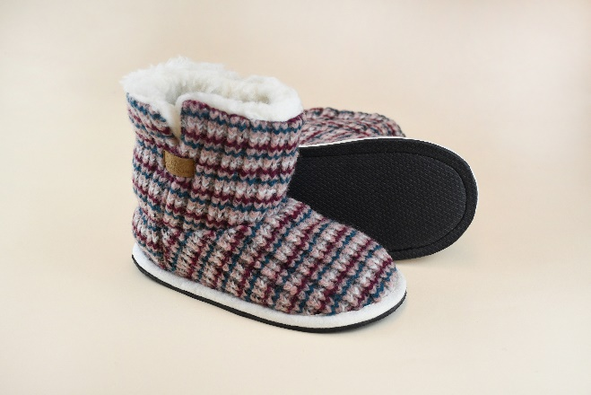 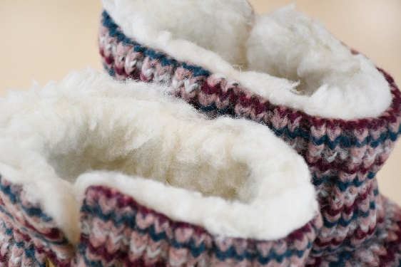 |  |  |  |  | Тапки-сапожки двухслойные. Отворотный манжет регулируется по высоте. Застежка-липучка (лента Velcro) сбоку. Верхний слой - трикотажное вязаное полотно. Подкладка - внутренняя часть и стелька из трикотажного полотна с чистошерстяным ворсом. |  |  | НОВИНКА
Туфли комнатные Джеми | D.7.44 | верх - 50% шерсть, 50% полиэфир, подкладка - ворс 100% шерсть, подошва - ЭВА |  | бирюзово-бордовый 27-28 | 950 ₽ |  | 0 ₽
Туфли комнатные Джеми | D.7.44 |  |  | бирюзово-бордовый 29-30 | 950 ₽ |  | 0 ₽
Туфли комнатные Джеми | D.7.44 |  |  | бирюзово-бордовый 31-32 | 950 ₽ |  | 0 ₽
Туфли комнатные Джеми | D.7.44 |  |  | бирюзово-бордовый 33-34 | 950 ₽ |  | 0 ₽
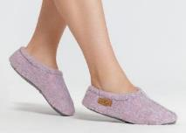 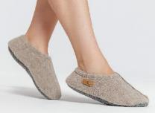 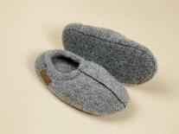 |  |  |  |  | Тапочки из двустороннего валяного чистошерстяного трикотажного полотна с подошвой из синтетического износоустойчивого войлока с противоскользящим напылением.
Туфли комнатные Тишка | D.7.46 | 100% шерсть, подошва - ПЭ |  | серый 27-28 | 830 ₽ |  | 0 ₽
Туфли комнатные Тишка | D.7.46 |  |  | серый 29-30 | 830 ₽ |  | 0 ₽
Туфли комнатные Тишка | D.7.46 |  |  | серый 31-32 | 830 ₽ |  | 0 ₽
Туфли комнатные Тишка | D.7.46 |  |  | серый 33-34 | 830 ₽ |  | 0 ₽
Туфли комнатные Тишка | D.7.46 |  |  | бежевый 27-28 | 830 ₽ |  | 0 ₽
Туфли комнатные Тишка | D.7.46 |  |  | бежевый 29-30 | 830 ₽ |  | 0 ₽
Туфли комнатные Тишка | D.7.46 |  |  | бежевый 31-32 | 830 ₽ |  | 0 ₽
Туфли комнатные Тишка | D.7.46 |  |  | бежевый 33-34 | 830 ₽ |  | 0 ₽
Туфли комнатные Тишка | D.7.46 |  |  | сиреневый 27-28 | 830 ₽ |  | 0 ₽
Туфли комнатные Тишка | D.7.46 |  |  | сиреневый 29-30 | 830 ₽ |  | 0 ₽
Туфли комнатные Тишка | D.7.46 |  |  | сиреневый 31-32 | 830 ₽ |  | 0 ₽
Туфли комнатные Тишка | D.7.46 |  |  | сиреневый 33-34 | 830 ₽ |  | 0 ₽
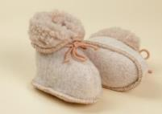 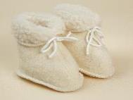 |  |  |  |  | Мягкая обувь для малышей до года. Изготовлена из двустороннего трикотажного меха, фиксируется на ножке с помощью шнурков.
Туфли комнатные (Пинетки) | D.7.24.М.П | ворс - 100% шерсть |  | бежевые | 520 ₽ |  | 0 ₽
Туфли комнатные (Пинетки) | D.7.24.М.П |  |  | белые | 520 ₽ |  | 0 ₽
Средства по уходу за шерстяными изделиями
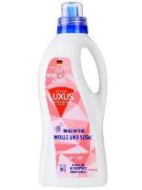 |  |  |  |  | Шампунь для стирки изделий из шерсти. Бережно воздействует на натуральную ткань, устраняя загрязнения различной сложности и неприятные запахи без риска повреждения ее волокон. Средство можно применять для ручной или автоматической очистки вещей в прохладной воде. В состав жидкости включены природные компоненты, поэтому она безопасна в использовании.
Шампунь | P.7.Ш1 | 5-15% анионные ПАВ, неонные ПАВ |  | 1 л | 400 ₽ |  | 0 ₽
ИТОГО |  |  |  |  |  | 0 | 0 ₽

